상품제안서
모란디 여행용 압축파우치 6종세트 | 상품코드: S42488

 |  |  |  |  |  |  | 02-713-8555 | www.synergygift.co.kr
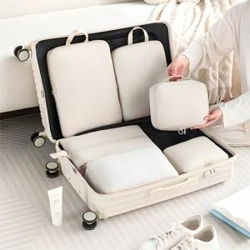

【상세/제작정보】 | <p><span style="font-size: 14pt;">※ 기본 제일 큰 L사이즈 파우치 인쇄기준 단가 입니다.</span></p>

【인쇄/포장옵션】 | 실크, 풀칼라 / OPP(비닐)

【공급단가】 | 수량 | 50~ | 100~ | 300~ | 1,000~ | 3,000~
*VAT별도 | 단가 | 9,620원 | 9,100원 | 8,650원 | 8,430원 | 8,280원

【상품 URL】 | https://www.synergygift.co.kr:443/src/goods_detail.php?gdno=42488

